Panduan
1. ID Poktan dapat dipilih berdasarkan tabel panduan yang terletak di sheet "Data Kelompok Tani" |  |  |  | Klik di sini
2. Kategori Tanaman dan Komoditas dapat dipilih berdasarkan tabel berikut (sesuaikan dengan catatan)
 | Kategori Tanaman | Komoditas | Catatan
 | Pangan | Padi Konvensional | Komoditas Semusim / Komoditas Tahunan
 |  | Padi Ramah Lingkungan
 |  | Padi Organik
 |  | Jagung
 |  | Kedelai
 |  | Ubi Jalar
 |  | Ubi Kayu
 |  | Kacang Tanah
 |  | Kacang Hijau
 | Perkebunan | Kopi | Komoditas Semusim
 |  | Kakao
 |  | Cengkeh
 |  | Teh
 |  | Karet
 |  | Kelapa
 | Perkebunan | Tembakau | Komoditas Tahunan
 |  | Tebu
 | Buah | Melon | Komoditas Semusim
 |  | Semangka
 |  | Pisang
 |  | Blewah
 | Buah | Mangga | Komoditas Tahunan
 |  | Durian
 |  | Manggis
 |  | Alpukat
 |  | Rambutan
 |  | Jeruk Lemon
 |  | Jeruk Nipis
 |  | Jeruk Keprok
 |  | Jeruk Besar
 |  | Nangka
 |  | Jambu Biji
 |  | Jambu Air
 |  | Sukun
 |  | Sirsak
 |  | Sawo
 |  | Duku
 | Sayur | Cabe Kecil | Komoditas Tahunan
 |  | Cabe Besar
 |  | Bawang Merah
 |  | Tomat
 |  | Terong
 |  | Pare
 |  | Gambas
 |  | Bayam
 |  | Kangkung
 |  | Sawi
 |  | Kacang Panjang
 |  | Timun
3. Periode Tanam dapat dipilih berdasarkan tabel berikut
 | Periode Tanam (Bulan)
 | Januari
 | Februari
 | Maret
 | April
 | Mei
 | Juni
 | Juli
 | Agustus
 | September
 | Oktober
 | November
 | Desember
4. Masukkan Luas Lahan Tanam dalam satuan Ha (pisahkan desimal dengan tanda titik, contoh: 10.5)
5. Masukkan Prakiraan Luas Panen dalam satuan Ha (pisahkan desimal dengan tanda titik, contoh: 10.5)
6. Masukkan Prakiraan Hasil Panen dalam satuan Ton (pisahkan desimal dengan tanda titik, contoh: 10.5)
7. Pilih Prakiraan Bulan Panen berdasarkan tabel berikut
 | Prakiraan Bulan Panen
 | Januari
 | Februari
 | Maret
 | April
 | Mei
 | Juni
 | Juli
 | Agustus
 | September
 | Oktober
 | November
 | Desember

JANGAN GUNAKAN RUMUS EXCEL, PASTIKAN NILAI DALAM EXCEL MERUPAKAN ANGKA

NILAI YANG DIPERBOLEHKAN
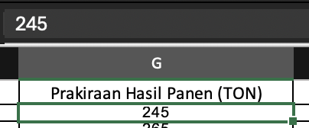

NILAI YANG TIDAK DIPERBOLEHKAN (MENGGUNAKAN RUMUS)
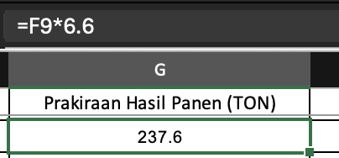

JIKA MENGGUNAKAN RUMUS, PASTIKAN PASTE AS VALUE

